Sheet1
 | OnlinePDFS |  | Thuật toán do nhóm đề xuất
 | OnlineCPPALG |  | Thuật toán được đề xuất trong bài báo A Constant-Factor Approximation Algorithm for Online Coverage Path Planning with Energy Constraint
 | Log-approx.algo |  | Thuật toán được bài báo A Constant-Factor Approximation Algorithm for Online Coverage Path Planning with Energy Constraint sử dụng để so sánh
Thời gian (ms)
 | Trước khi thực hiện đo thời gian , đảm bảo không chạy hàm printD()

 | Conf 1 |  |  |  |  |  |  |  |  |  | Conf 2
 |  | 4L | 6L | 8L |  |  |  |  |  |  |  | 4L | 6L | 8L
 | L1 | 0.3576 | 0.3579 | 0.3525 |  |  |  |  |  |  | L1 | 0.3539 | 0.3132 | 0.3686
 | L2 | 0.3402 | 0.3453 | 0.3404 |  |  |  |  |  |  | L2 | 0.316 | 0.3221 | 0.3117
 | L3 | 0.3443 | 0.3636 | 0.3351 |  |  |  |  |  |  | L3 | 0.3404 | 0.3196 | 0.3132
 | TB | 0.3474 | 0.3556 | 0.3427 |  |  |  |  |  |  | TB | 0.3368 | 0.3183 | 0.3312

 | Energy | 4L | 6L | 8L |  |  |  |  |  |  | Energy | 4L | 6L | 8L
 | Time | 0.3474 | 0.3556 | 0.3427 |  |  |  |  |  |  | Time | 0.3368 | 0.3183 | 0.3312

 | Conf 3 |  |  |  |  |  |  |  |  |  | Conf 4
 |  | 4L | 6L | 8L |  |  |  |  |  |  |  | 4L | 6L | 8L
 | L1 | 0.3387 | 0.3443 | 0.3158 |  |  |  |  |  |  | L1 | 0.3342 | 0.3123 | 0.3425
 | L2 | 0.3228 | 0.3711 | 0.3545 |  |  |  |  |  |  | L2 | 0.3636 | 0.3267 | 0.3535
 | L3 | 0.3937 | 0.3409 | 0.3431 |  |  |  |  |  |  | L3 | 0.3499 | 0.3241 | 0.365
 | TB | 0.3517 | 0.3521 | 0.3378 |  |  |  |  |  |  | TB | 0.3492 | 0.321 | 0.3537

 | Energy | 4L | 6L | 8L |  |  |  |  |  |  | Energy | 4L | 6L | 8L
 | Time | 0.3517 | 0.3521 | 0.3378 |  |  |  |  |  |  | Time | 0.3492 | 0.321 | 0.3537

 | Conf 5
 |  | 4L | 6L | 8L
 | L1 | 0.331 | 0.3384 | 0.3695
 | L2 | 0.3389 | 0.3256 | 0.3095
 | L3 | 0.3398 | 0.3114 | 0.3163
 | TB | 0.3366 | 0.3251 | 0.3318

 | Energy | 4L | 6L | 8L
 | Time | 0.3366 | 0.3251 | 0.3318

 | So sánh giữa OnlinePDFS, OnlineCPPALG và Log-approx. algo

 | Conf | Conf1 | Conf2 | Conf3 | Conf4 | Conf5
 | Time | 0.349 | 0.329 | 0.347 | 0.341 | 0.331
Run time(ms)
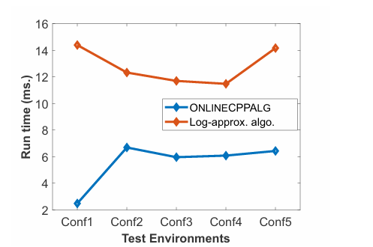

Kết luận

 | Thời gian tốt hơn có thể do OnlinePDFS đã chia ra 4 stack để xét thay vì 1 stack OnlineCPPALG cùng như trong việc xây dựng các đường đồng mức
 | Trong bài báo kham khảo có để cách cập nhật chỉ số đường đồng mức những không đề cập đến như thế nào, nên nhóm đã tự xây dựng cách duyệt

So sánh tổng số đường đi (số lần ghé thăm S)
 | OnlinePDFS |  |  |  |  |  | OnlineCPPALG
 |  | Conf 1 | Conf 2 | Conf 3 | Conf 4 | Conf 5 |  | Conf1 | Conf2 | Conf3 | Conf4 | Conf5
 | 4L | 7 | 5 | 5 | 6 | 4 | 4L | 7 | 5 | 5 | 7 | 5
 | 6L | 4 | 3 | 3 | 3 | 3 | 6L | 4 | 3 | 3 | 3 | 3
 | 8L | 3 | 2 | 2 | 3 | 2 | 8L | 3 | 2 | 2 | 3 | 2

Số lần quay về S
 | So sánh giữa OnlinePDFS và OnlineCPPALG
Số lần quay về S

Kết luận
 | Trung bình , robot đã ghé thăm S nhiều hơn 2.30 lần với B=4L so với B=8L |  |  |  |  |  | (giống với kết quả của OnlineCPPALG)
 | Số lần ghé thăm S giữa OnlinePDFS và OnlineCPPALG gần bằng nhau
 | Trong một số trường hợp như Conf 4 và 5, OnlinePDFS có số lần quay lại ít hơn với B=4L

So sánh độ dài đường đi (m)

 |  | Conf 1 | Conf 2 | Conf 3 | Conf 4 | Conf 5
 | 4L | 206 | 142 | 142 | 190 | 122
 | 6L | 158 | 110 | 130 | 134 | 114
 | 8L | 142 | 102 | 126 | 142 | 114
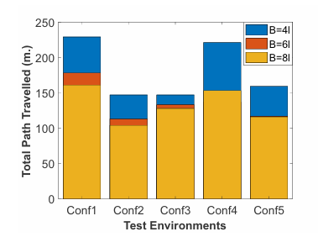
 | So sánh giữa OnlinePDFS và OnlineCPPALG
Độ dài đường đi

 | So sánh giữa OnlinePDFS, OnlineCPPALG và Log-approx. algo
 | Xét mức năng lượng B=4L

Độ dài đường đi
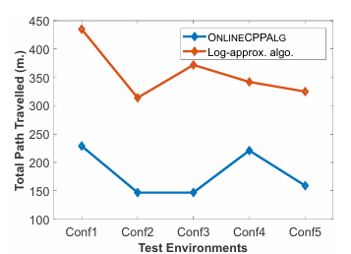

Kết luận
 | Thuật toán OnlinePDFS có độ dài đường đi tối ưu hơn
 | Dài nhất với Conf 1 (206)
 | Ngắn nhất với Conf 5 (122)

